エビデンス
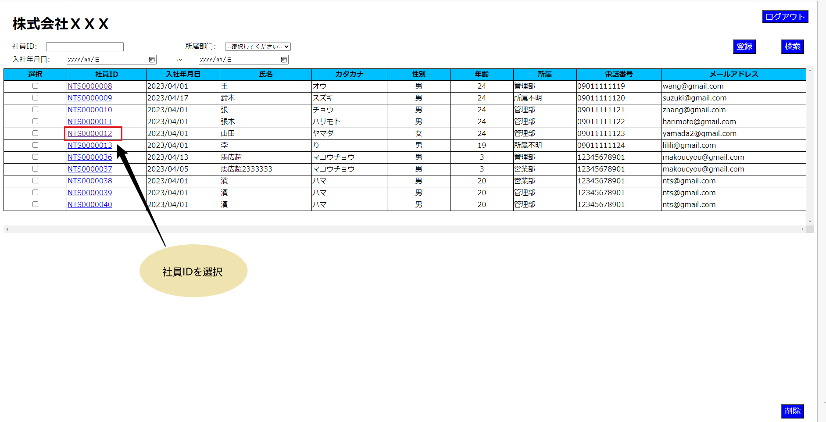
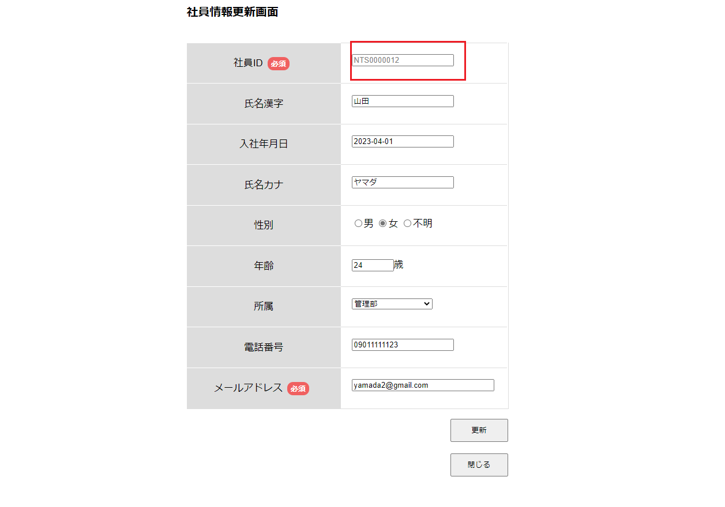
1.画面初期表示

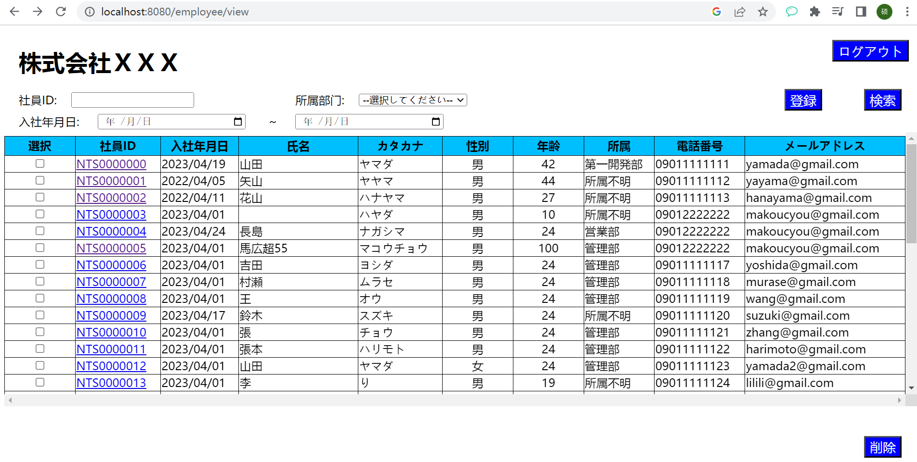

2.社員ID、所属部門、入社年月日を未入力場合

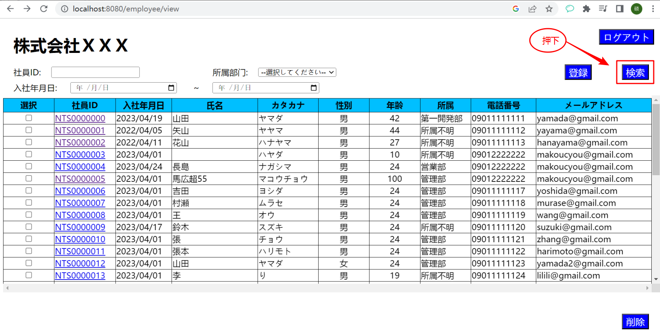

 | データベース
 | ID | EMPLOYEE_ID | PASSWORD | JOIN_DATE | EMPLOYEE_NAME | EMPLOYEE_NAMEKANA | EMPLOYEE_GENDERID | EMPLOYEE_AGE | EMPLOYEE_DEPATMENTID | EMPLOYEE_PHONENUMBER | EMPLOYEE_MAIL | DEL_FLG | CREATE_DATE | CREATE_USER
 | 1 | NTS0000000 | N9999994 | 2023-04-19 | 山田 | ヤマダ | 1 | 42 | 4 | 9011111111 | yamada@gmail.com | 0 | 4/18/23 | 1
 | 2 | NTS0000001 | N9999994 | 2022-04-05 | 矢山 | ヤヤマ | 1 | 44 | 1 | 9011111112 | yayama@gmail.com | 0 | 4/18/23 | 1
 | 3 | NTS0000002 | N9999994 | 2022-04-11 | 花山 | ハナヤマ | 1 | 27 | 1 | 9011111113 | hanayama@gmail.com | 0 | 4/18/23 | 1
 | 4 | NTS0000003 | N9999994 | 2023-04-01 |  | ハヤダ | 1 | 10 | 1 | 9012222222 | makoucyou@gmail.com | 0 | 4/18/23 | 1
 | 5 | NTS0000004 | N9999994 | 2023-04-24 | 長島 | ナガシマ | 1 | 24 | 3 | 9012222222 | makoucyou@gmail.com | 0 | 4/18/23 | 1
 | 6 | NTS0000005 | N9999994 | 2023-04-01 | 馬広超55 | マコウチョウ | 1 | 100 | 2 | 9012222222 | makoucyou@gmail.com | 0 | 4/18/23 | 1
 | 7 | NTS0000006 | N9999994 | 2023-04-01 | 吉田 | ヨシダ | 1 | 24 | 2 | 9011111117 | yoshida@gmail.com | 0 | 4/18/23 | 1
 | 8 | NTS0000007 | N9999994 | 2023-04-01 | 村瀬 | ムラセ | 1 | 24 | 2 | 9011111118 | murase@gmail.com | 0 | 4/18/23 | 1
 | 9 | NTS0000008 | N9999994 | 2023-04-01 | 王 | オウ | 1 | 24 | 2 | 9011111119 | wang@gmail.com | 0 | 4/18/23 | 1
 | 10 | NTS0000009 | N9999994 | 2023-04-17 | 鈴木 | スズキ | 1 | 24 | 1 | 9011111120 | suzuki@gmail.com | 0 | 4/18/23 | 1
 | 11 | NTS0000010 | N9999994 | 2023-04-01 | 張 | チョウ | 1 | 24 | 2 | 9011111121 | zhang@gmail.com | 0 | 4/18/23 | 1
 | 12 | NTS0000011 | N9999994 | 2023-04-01 | 張本 | ハリモト | 1 | 24 | 2 | 9011111122 | harimoto@gmail.com | 0 | 4/18/23 | 1
 | 13 | NTS0000012 | N9999994 | 2023-04-01 | 山田 | ヤマダ | 2 | 24 | 2 | 9011111123 | yamada2@gmail.com | 0 | 4/18/23 | 1
 | 14 | NTS0000013 | N9999994 | 2023-04-01 | 李 | り | 1 | 19 | 1 | 9011111124 | lilili@gmail.com | 0 | 4/18/23 | 1

3.社員IDを入力する場合

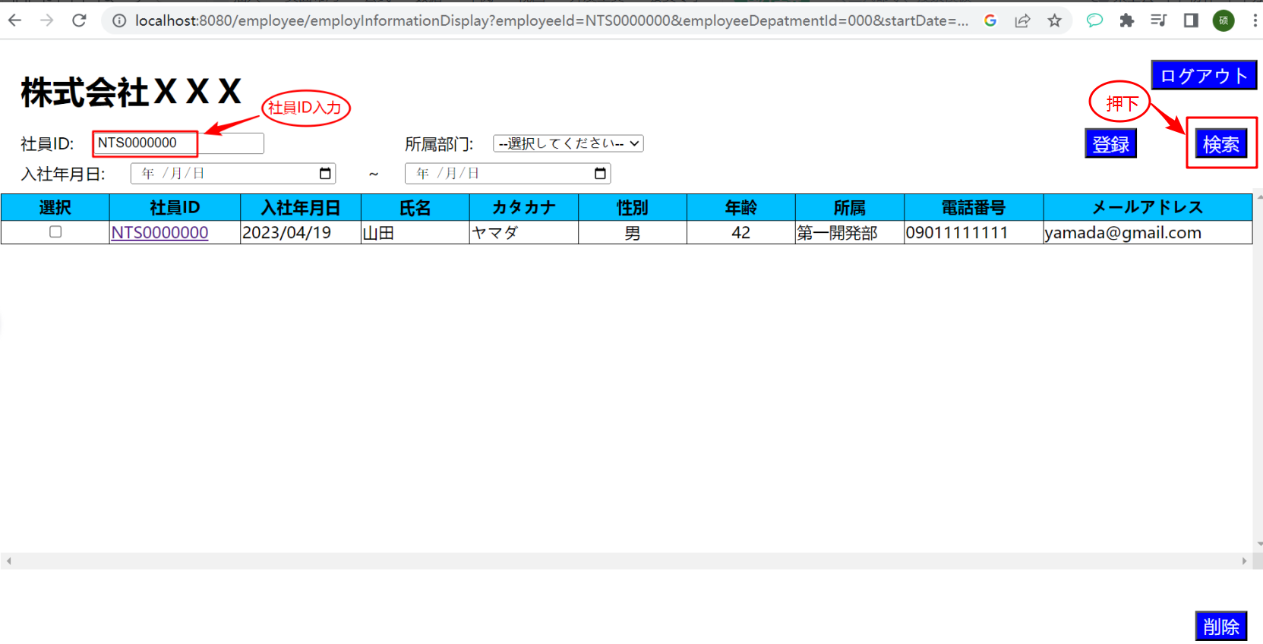

4.所属部門を入力する場合
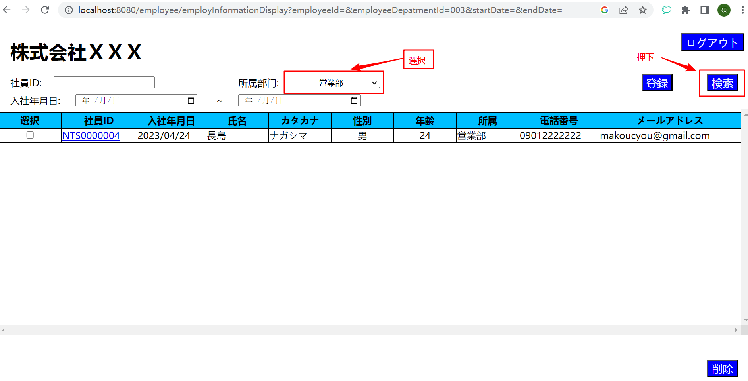

 | データベース
 | ID | EMPLOYEE_ID | PASSWORD | JOIN_DATE | EMPLOYEE_NAME | EMPLOYEE_NAMEKANA | EMPLOYEE_GENDERID | EMPLOYEE_AGE | EMPLOYEE_DEPATMENTID | EMPLOYEE_PHONENUMBER | EMPLOYEE_MAIL | DEL_FLG | CREATE_DATE | CREATE_USER
 | 1 | NTS0000004 | N9999994 | 2023-04-24 | 長島 | ナガシマ | 1 | 24 | 3 | 9012222222 | makoucyou@gmail.com | 0 | 4/18/23 | 1

5.入社年月日開始を入力する場合

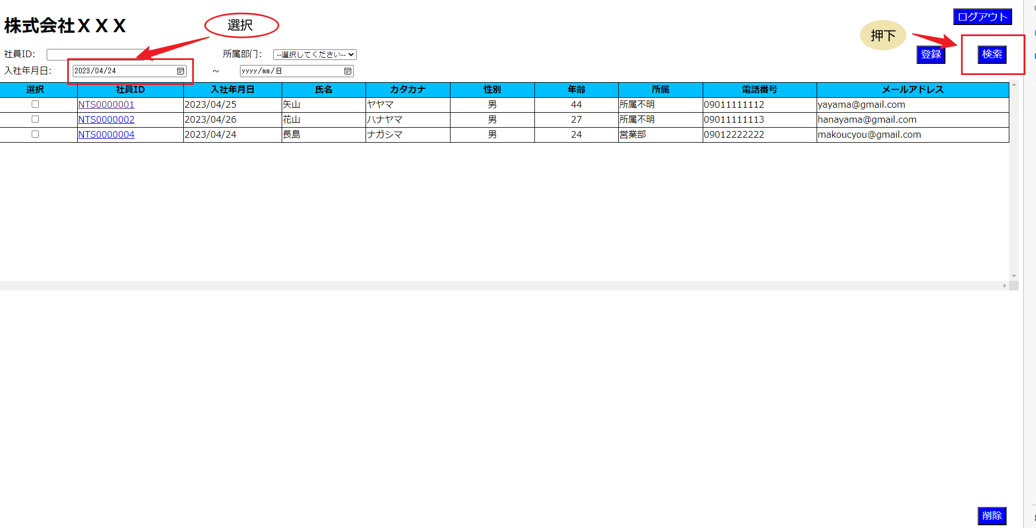

 | データベース
 | ID | EMPLOYEE_ID | PASSWORD | JOIN_DATE | EMPLOYEE_NAME | EMPLOYEE_NAMEKANA | EMPLOYEE_GENDERID | EMPLOYEE_AGE | EMPLOYEE_DEPATMENTID | EMPLOYEE_PHONENUMBER | EMPLOYEE_MAIL | DEL_FLG | CREATE_DATE | CREATE_USER
 | 2 | NTS0000001 | N9999994 | 2022-04-25 | 矢山 | ヤヤマ | 1 | 44 | 1 | 9011111112 | yayama@gmail.com | 0 | 4/18/23 | 1
 | 3 | NTS0000002 | N9999994 | 2022-04-26 | 花山 | ハナヤマ | 1 | 27 | 1 | 9011111113 | hanayama@gmail.com | 0 | 4/18/23 | 1
 | 5 | NTS0000004 | N9999994 | 2023-04-24 | 長島 | ナガシマ | 1 | 24 | 3 | 9012222222 | makoucyou@gmail.com | 0 | 4/18/23 | 1
6.終了時間を入力する場合

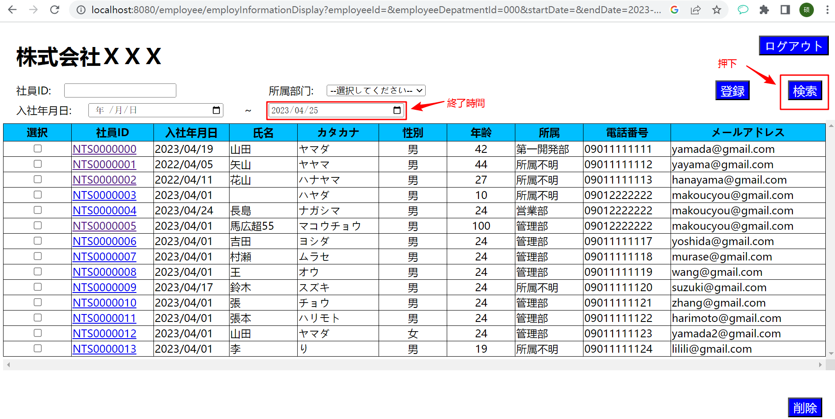

 | データベース
 | ID | EMPLOYEE_ID | PASSWORD | JOIN_DATE | EMPLOYEE_NAME | EMPLOYEE_NAMEKANA | EMPLOYEE_GENDERID | EMPLOYEE_AGE | EMPLOYEE_DEPATMENTID | EMPLOYEE_PHONENUMBER | EMPLOYEE_MAIL | DEL_FLG | CREATE_DATE | CREATE_USER
 | 1 | NTS0000000 | N9999994 | 2023-04-19 | 山田 | ヤマダ | 1 | 42 | 4 | 9011111111 | yamada@gmail.com | 0 | 4/18/23 | 1
 | 2 | NTS0000001 | N9999994 | 2022-04-05 | 矢山 | ヤヤマ | 1 | 44 | 1 | 9011111112 | yayama@gmail.com | 0 | 4/18/23 | 1
 | 3 | NTS0000002 | N9999994 | 2022-04-11 | 花山 | ハナヤマ | 1 | 27 | 1 | 9011111113 | hanayama@gmail.com | 0 | 4/18/23 | 1
 | 4 | NTS0000003 | N9999994 | 2023-04-01 |  | ハヤダ | 1 | 10 | 1 | 9012222222 | makoucyou@gmail.com | 0 | 4/18/23 | 1
 | 5 | NTS0000004 | N9999994 | 2023-04-24 | 長島 | ナガシマ | 1 | 24 | 3 | 9012222222 | makoucyou@gmail.com | 0 | 4/18/23 | 1
 | 6 | NTS0000005 | N9999994 | 2023-04-01 | 馬広超55 | マコウチョウ | 1 | 100 | 2 | 9012222222 | makoucyou@gmail.com | 0 | 4/18/23 | 1
 | 7 | NTS0000006 | N9999994 | 2023-04-01 | 吉田 | ヨシダ | 1 | 24 | 2 | 9011111117 | yoshida@gmail.com | 0 | 4/18/23 | 1
 | 8 | NTS0000007 | N9999994 | 2023-04-01 | 村瀬 | ムラセ | 1 | 24 | 2 | 9011111118 | murase@gmail.com | 0 | 4/18/23 | 1
 | 9 | NTS0000008 | N9999994 | 2023-04-01 | 王 | オウ | 1 | 24 | 2 | 9011111119 | wang@gmail.com | 0 | 4/18/23 | 1
 | 10 | NTS0000009 | N9999994 | 2023-04-17 | 鈴木 | スズキ | 1 | 24 | 1 | 9011111120 | suzuki@gmail.com | 0 | 4/18/23 | 1
 | 11 | NTS0000010 | N9999994 | 2023-04-01 | 張 | チョウ | 1 | 24 | 2 | 9011111121 | zhang@gmail.com | 0 | 4/18/23 | 1
 | 12 | NTS0000011 | N9999994 | 2023-04-01 | 張本 | ハリモト | 1 | 24 | 2 | 9011111122 | harimoto@gmail.com | 0 | 4/18/23 | 1
 | 13 | NTS0000012 | N9999994 | 2023-04-01 | 山田 | ヤマダ | 2 | 24 | 2 | 9011111123 | yamada2@gmail.com | 0 | 4/18/23 | 1

7.社員ID、所属部門を入力場合

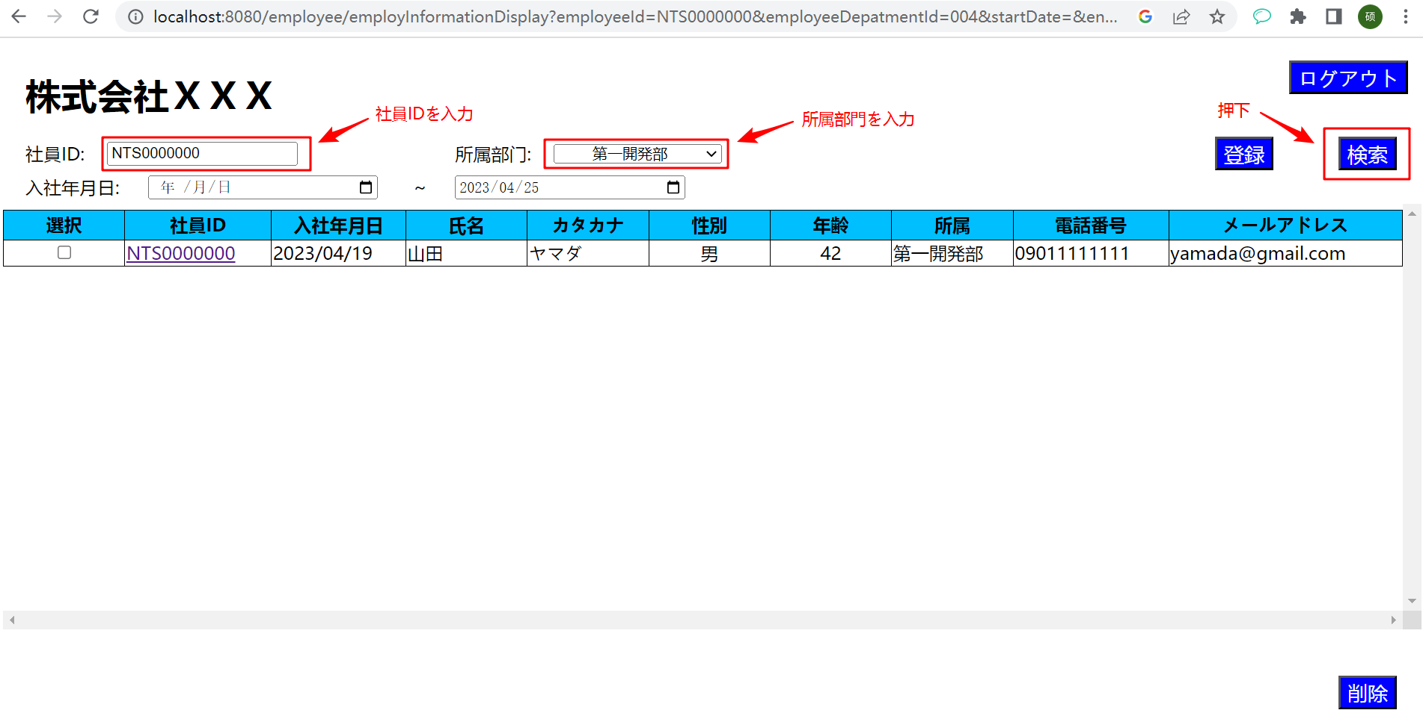

 | データベース
 | ID | EMPLOYEE_ID | PASSWORD | JOIN_DATE | EMPLOYEE_NAME | EMPLOYEE_NAMEKANA | EMPLOYEE_GENDERID | EMPLOYEE_AGE | EMPLOYEE_DEPATMENTID | EMPLOYEE_PHONENUMBER | EMPLOYEE_MAIL | DEL_FLG | CREATE_DATE | CREATE_USER
 | 1 | NTS0000000 | N9999994 | 2023-04-19 | 山田 | ヤマダ | 1 | 42 | 4 | 9011111111 | yamada@gmail.com | 0 | 4/18/23 | 1

8.入社年月日開始時間、終了時間を入力する場合
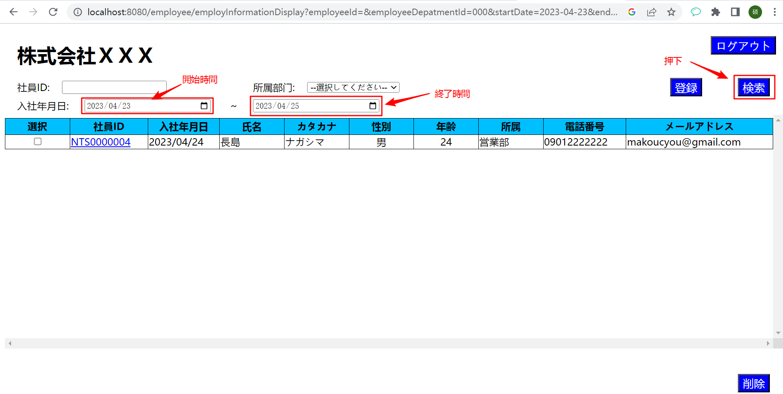

 | データベース
 | ID | EMPLOYEE_ID | PASSWORD | JOIN_DATE | EMPLOYEE_NAME | EMPLOYEE_NAMEKANA | EMPLOYEE_GENDERID | EMPLOYEE_AGE | EMPLOYEE_DEPATMENTID | EMPLOYEE_PHONENUMBER | EMPLOYEE_MAIL | DEL_FLG | CREATE_DATE | CREATE_USER
 | 1 | NTS0000004 | N9999994 | 2023-04-24 | 長島 | ナガシマ | 1 | 24 | 3 | 9012222222 | makoucyou@gmail.com | 0 | 4/18/23 | 1

9.登録ボタンを押下する場合
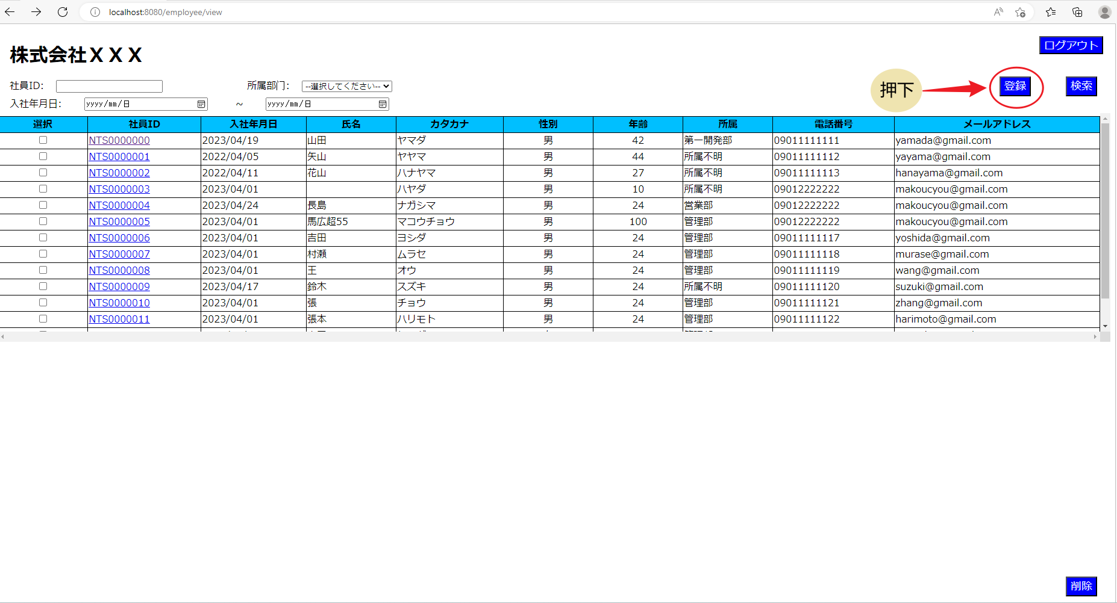

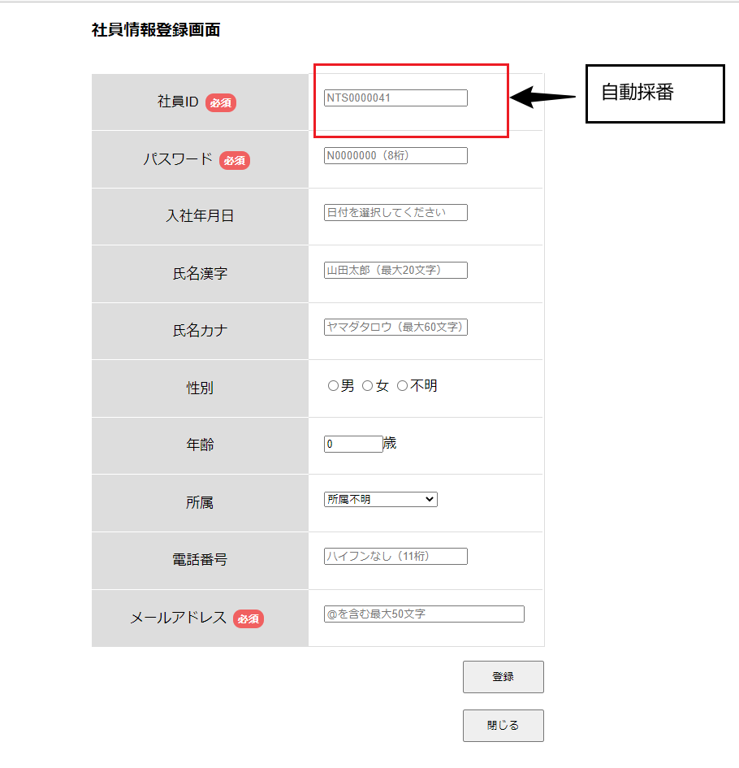

10.選択なしで削除ボタンを押下すると、エラーメッセージが表示される

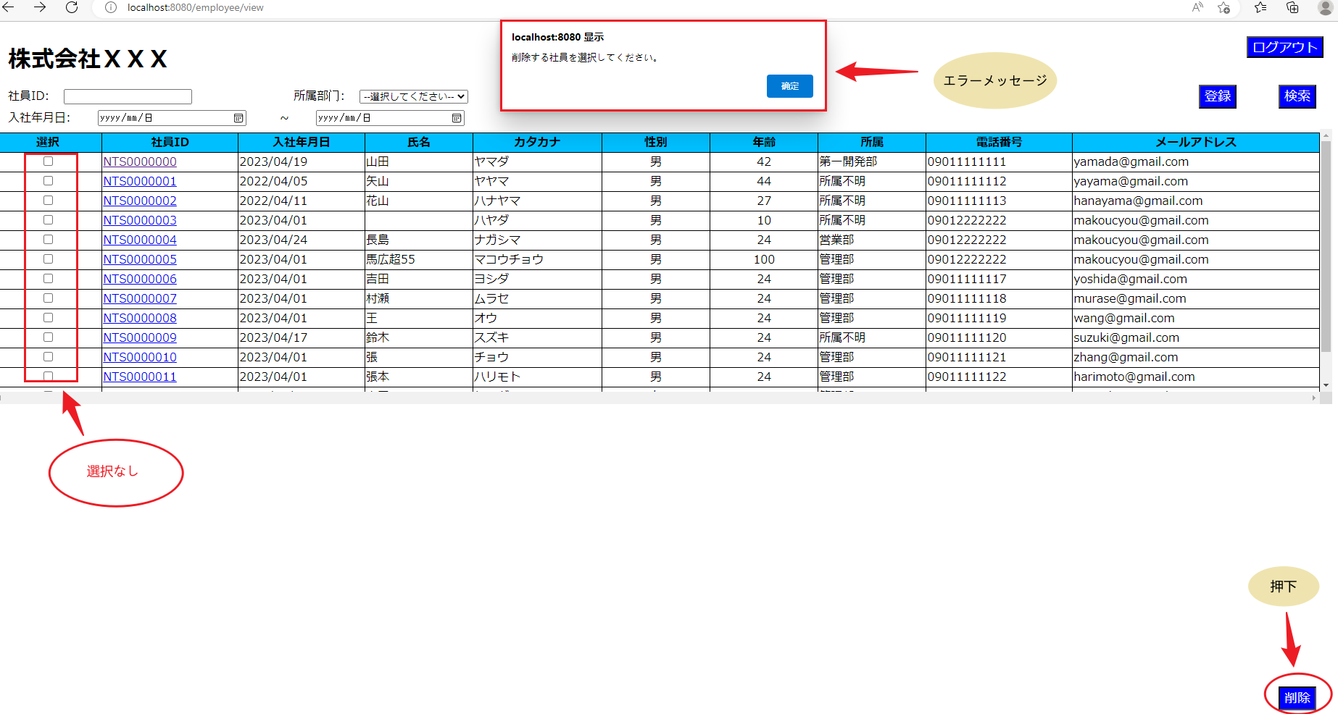

11.削除確認メッセージを表示する。
「はい」OKボタンをクリックすると、削除処理が実行される。
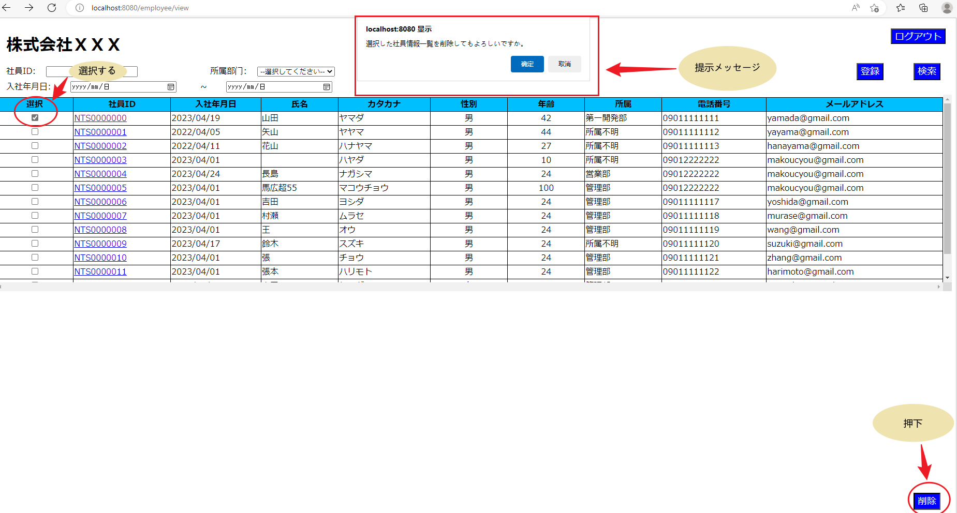

DBを数字０らか１へ

 | データベース
 | ID | EMPLOYEE_ID | PASSWORD | JOIN_DATE | EMPLOYEE_NAME | EMPLOYEE_NAMEKANA | EMPLOYEE_GENDERID | EMPLOYEE_AGE | EMPLOYEE_DEPATMENTID | EMPLOYEE_PHONENUMBER | EMPLOYEE_MAIL | DEL_FLG | CREATE_DATE | CREATE_USER | UPDATE_DATE | UPDATE_USER
更新前 | 1 | NTS0000000 | N9999994 | 2023-04-19 | 山田 | ヤマダ | 1 | 42 | 4 | 9011111111 | yamada@gmail.com | 0 | 4/18/23 | 1 | 4/18/23 | 01
更新後 | 1 | NTS0000000 | N9999994 | 2023-04-19 | 山田 | ヤマダ | 1 | 42 | 4 | 9011111111 | yamada@gmail.com | 1 | 4/18/23 | 1
比較結果 |  | TRUE | TRUE | TRUE | TRUE | TRUE | TRUE | TRUE | TRUE | TRUE | TRUE | FALSE | TRUE | TRUE | FALSE | FALSE

12.削除確認メッセージを表示する。
「いいえ」をクリックする場合、処理を中止する。

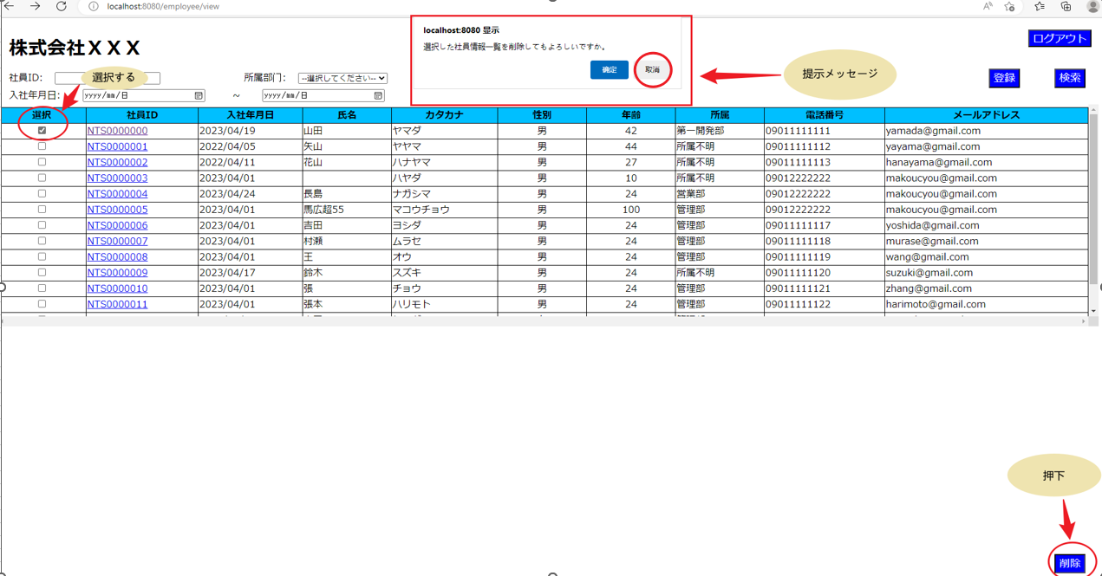

13.ログアウトボタンを押下する場合

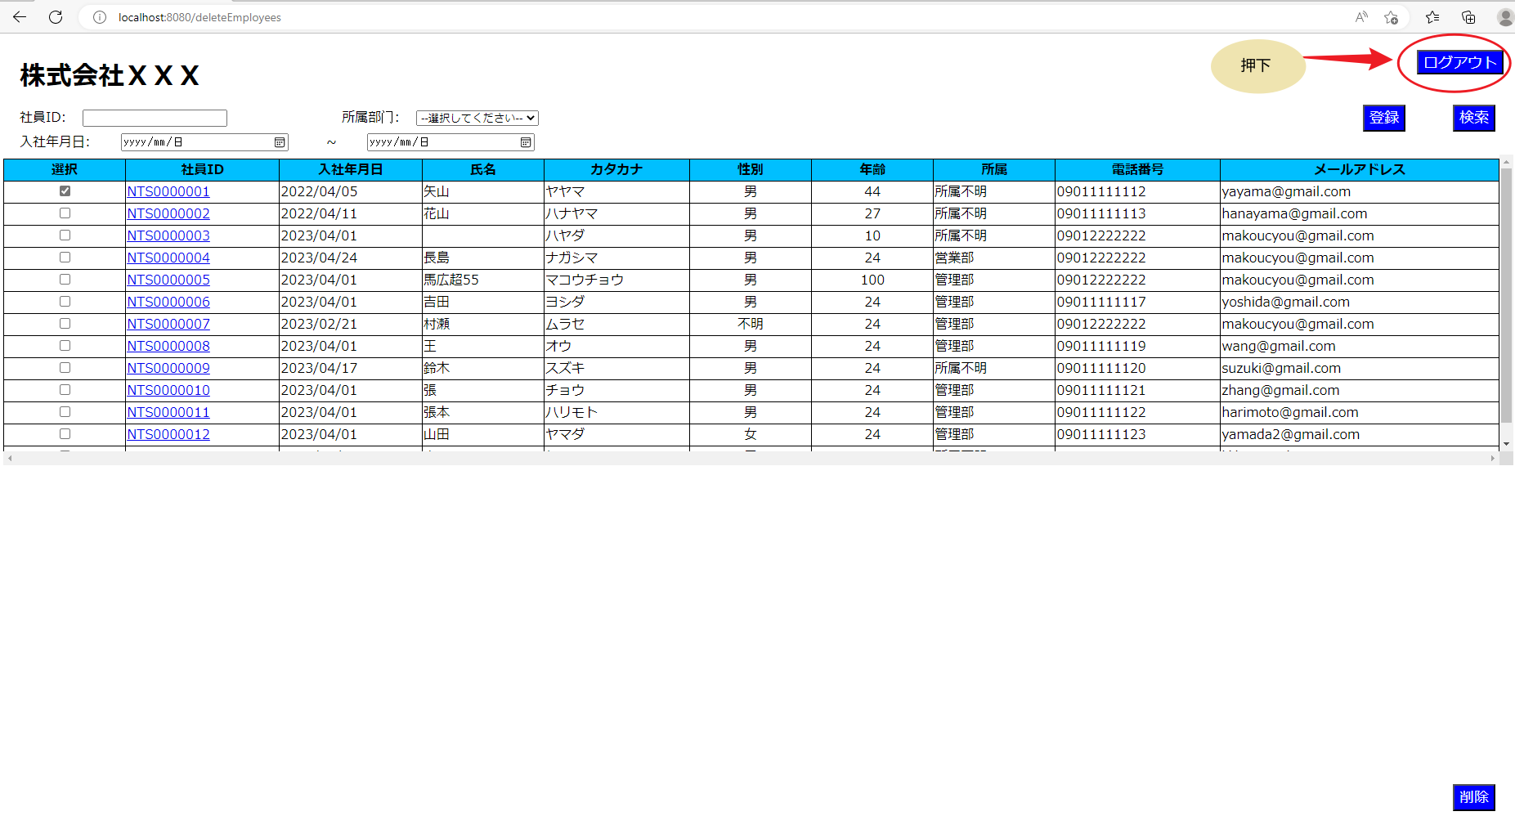

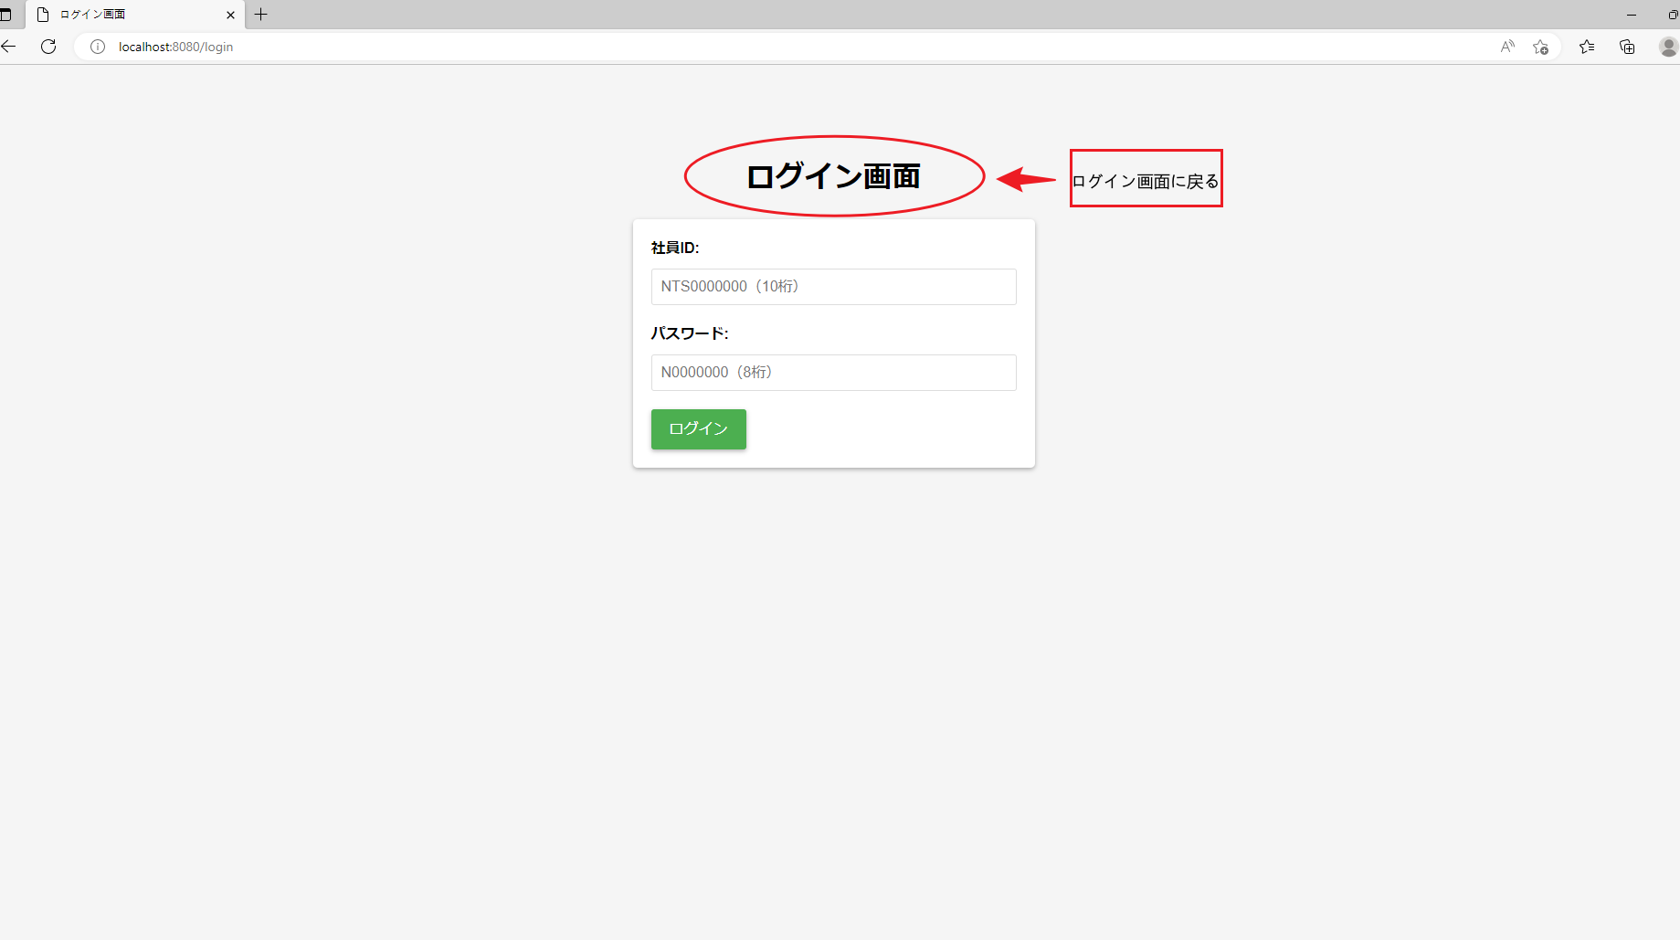

14．社員IDを押下する場合、社員情報更新画面へ遷移すること。

